วัน,สัปดาห์
บริษัท โตโยต้านนทบุรี ผู้จำหน่ายโตโยต้า จำกัด
ตารางการตรวจเช็คและบำรุงรักษา เครื่องปั๊มลมแบบสกรู เดือน.........................พ.ศ.............
แผนก.......................................สาขา......................
 |  |  |  |  |  |  |  |  |  |  |  |  |  |  |  |  |  |  |  |  |  |  |  |  |  |  | ตำแหน่งที่ตั้ง

ผู้จัดการศูนย์บริการ |  |  | ผช.ผจก. / จนท. หน่วยงานซ่อมบำรุง |  |  |  |  |  |  |  |  |  |  |  |  |  |  |  |  |  |  |  |  |  |  |  | ผู้รับผิดชอบ

ประจำวัน | ลำดับ | รายละเอียดในการตรวจเช็ค ( ภาพประกอบหน้าที่ 3/4 ) |  |  | 1 | 2 | 3 | 4 | 5 | 6 | 7 | 8 | 9 | 10 | 11 | 12 | 13 | 14 | 15 | 16 | 17 | 18 | 19 | 20 | 21 | 22 | 23 | 24 | 25 | 26 | 27 | 28 | 29 | 30 | 31
 | 1 | ถ่ายน้ำที่เก็บลมทิ้ง เพื่อป้องกันไม่ให้ระบบลมมีความชื้น
 | 2 | เมื่อเปิดเบรคเกอร์ใช้งานทุกครั้ง ให้สังเกตุเสียงการทำงานของเครื่องจักร
 |  | ถ้ามีเสียงผิดปกติ ให้กดปุ่มหยุดฉุกเฉินที่หน้าเครื่องทันที และ แจ้งหัวหน้างาน
 | 3 | เปิดสวิชท์ ที่เครื่องแอร์ไดร์เออร์ (เครื่องทำลมแห้ง) สังเกตุการทำงาน 3-5 นาทีหลัง
 |  | จากเปิดเครื่อง หลอดไฟแสดงการทำงานของ Com จะติดขึ้น
 |  | ตัวเลขแสดงอุณหภูมิที่หน้าเครื่องจะลดลงเรื่อยๆ จนมานิ่งอยู่ที่ 03-05 องศาเซลเซียส
 | 4 | ตรวจสอบหลอดไฟแสดงสถานะการทำงานของปั้มลม : หลอดไฟติด เบรกเกอร์ ON/
 |  | หลอดไฟดับ เบรกเกอร์ OFF
ลงชื่อผู้รับผิดชอบ
ลงชื่อผู้ตรวจสอบ (หัวหน้างาน)

ประจำสัปดาห์ | ลำดับ | รายละเอียดในการตรวจเช็ค ( ภาพประกอบหน้าที่ 3/4 ) |  |  | สัปดาห์ที่ 1 |  |  |  |  |  | สัปดาห์ที่ 2 |  |  |  |  |  | สัปดาห์ที่ 3 |  |  |  |  |  | สัปดาห์ที่ 4 |  |  |  |  |  | สัปดาห์ที่ 5
 | 1 | เป่าฝุ่นแผงคอนเดนเซอร์ เพื่อระบายความร้อนของระบบทั้งของปั๊มลมสกรู
 |  | และแอร์ไดเออร์
 | 2 | ทำความสะอาดตัวเครื่องภายนอกโดยใช้ผ้าเช็ด
 | 3 | ทำความสะอาดฟิลเตอร์กรองฝุ่นที่ประตูทางเข้าด้วยการเป่าลม ถ้าสกปรกมาก
 |  | ให้ทำการเปลี่ยนใหม่(ถ้ามี)
 | 4 | เช็คระดับน้ำมันปั๊มลมในขณะที่หยุดเครื่อง ระดับน้ำมันจะต้องไม่ต่ำกว่าเส้นสีแดง
 |  | ด้านบนของช่องดูระดับน้ำมัน หากพบว่าระดับต่ำกว่าให้แจ้งหัวหน้างานทันที
ลงชื่อผู้รับผิดชอบ |  |  |  |  | ………วันที่....../......./...... |  |  |  |  |  | ………วันที่....../......./...... |  |  |  |  |  | ………วันที่....../......./...... |  |  |  |  |  | ………วันที่....../......./...... |  |  |  |  |  | …..……วันที่......../......./......
ลงชื่อผู้ตรวจสอบ (หัวหน้างาน) |  |  |  |  | ……… วันที่....../....../...... |  |  |  |  |  | ……… วันที่....../....../....... |  |  |  |  |  | ……… วันที่....../....../....... |  |  |  |  |  | ……… วันที่....../....../....... |  |  |  |  |  | …..……วันที่......../......./.......

ü
û
ข้อปฎิบัติ |  |  |  | สัญลักษณ์ | บันทึกปัญหาที่พบและแนวทางการแก้ไข
1.ต้องตรวจเช็คตามหัวข้อที่กำหนดก่อนเริ่มปฎิบัติงานทุกวัน |  |  |  | ปกติ | วันที่ |  |  |  |  | ปัญหาที่พบ |  |  |  |  |  |  |  |  |  | แนวทางแก้ไข |  |  |  |  |  |  |  |  |  | ผู้บันทึก
2.หากพบว่ามีปัญหาให้แจ้งหัวหน้าช่างทันที |  |  |  | ไม่ปกติ
3.กรณีพบความผิดปกติหรือใช้งานไม่ได้ต้องแขวนป้ายห้ามใช้งาน |  |  |  | แก้ไขแล้ว
และแจ้งหัวหน้าให้รีบดำเนินการแจ้งซ่อมตามขั้นตอน

เอกสารฉบับที่ / วันที่ออกเอกสาร / วันที่มีผลบังคับใช้ : 3 / 28/10/2556 / 01/11/2556 |  |  |  |  |  |  |  |  |  |  |  |  |  |  |  |  |  |  |  |  |  |  |  |  |  |  |  |  |  |  |  | EF-OFF-169

เดือน
บริษัท โตโยต้านนทบุรี ผู้จำหน่ายโตโยต้า จำกัด
ตารางการตรวจเช็คและบำรุงรักษา เครื่องปั๊มลมแบบสกรู พ.ศ.............
แผนก.......................................สาขา......................

ประจำเดือน | ลำดับ | รายละเอียดในการตรวจเช็ค ( ภาพประกอบหน้าที่ 4/4 ) |  | ......ม.ค. | ......ก.พ. |  | .......มี.ค. | ......เม.ย. | ......พ.ค. | ......มิ.ย. | ......ก.ค. | ......ส.ค. | .......ก.ย. | .......ต.ค. | ......พ.ย. |  | ........ธ.ค.
 | 1 | ตรวจสอบระบบแรงเคลื่อนไฟฟ้า ต้องมีแรง 380V 3 เฟส และตรวจวัดกระแสไฟฟ้าที่มอเตอร์
 |  | ให้ได้ตามเนมเพลทที่กำหนดมาในมอเตอร์
 | 2 | ตรวจสอบการรั่วซึมของน้ำมันเครื่อง : ต้องไม่มีน้ำมันไหลออกมาจากชิ้นส่วนต่าง ๆของปั๊มลม
 | 3 | ทำความสะอาดไส้กรองอากาศโดยการนำมาเป่าลม
 | 4 | ตรวจเช็คความตึงของสายพานขับสกรู : ต้องไม่หย่อน / ตึงจนเกินไป ดูจากกระแสที่เครื่อง
 |  | ต้องไม่เกินกระแสที่แจ้งไว้ที่เนมเพลท หากพบว่ามีรอยแตกให้แจ้งเปลี่ยนทันที
 | 5 | ทำความสะอาดแผงควบคุมปั๊มลมโดยใช้ลมแห้งจากโบลเวอร์เป่า
 | 6 | ตรวจสอบชั่วโมงการทำงานของปั๊มลม นำมาเทียบกับตารางบำรุงรักษา เพื่อวางแผนเปลี่ยนอุปกรณ์
 |  | ตามระยะเวลาที่ผู้ผลิตกำหนด
 | 7 | ทำการล้างทำความสะอาดแผงระบายความร้อนของปั๊มลมสกรูด้วยปั๊มน้ำแรงดันสูง และทำความ
 |  | สะอาดใบพัดระบายความร้อน
ลงชื่อผู้ตรวจเช็ค (ช่างซ่อมบำรุง)
ลงชื่อผู้ตรวจสอบ (หัวหน้างาน)

ü
û
ข้อปฎิบัติ |  |  | สัญลักษณ์ | บันทึกปัญหาที่พบและแนวทางการแก้ไข
1.ต้องตรวจเช็คตามหัวข้อที่กำหนดก่อนเริ่มปฎิบัติงานทุกวัน |  |  | ปกติ | วันที่ |  | ปัญหาที่พบ |  |  |  |  | แนวทางแก้ไข |  |  |  |  | ผู้บันทึก
2.หากพบว่ามีปัญหาให้แจ้งหัวหน้าช่างทันที |  |  | ไม่ปกติ
3.กรณีพบความผิดปกติหรือใช้งานไม่ได้ต้องแขวนป้ายห้ามใช้งาน |  |  | แก้ไขแล้ว
และแจ้งหัวหน้าให้รีบดำเนินการแจ้งซ่อมตามขั้นตอน

เอกสารฉบับที่ / วันที่ออกเอกสาร / วันที่มีผลบังคับใช้ : 3 / 28/10/2556 / 01/11/2556 |  |  |  |  |  |  |  |  |  |  |  |  |  |  |  | EF-OFF-169

เจ้าของพื้นที่
บริษัท โตโยต้านนทบุรี ผู้จำหน่ายโตโยต้า จำกัด
รายละเอียดการตรวจเช็คและบำรุงรักษา เครื่อง ปั๊มลมแบบสกรู
( สำหรับผู้ปฏิบัติงาน )

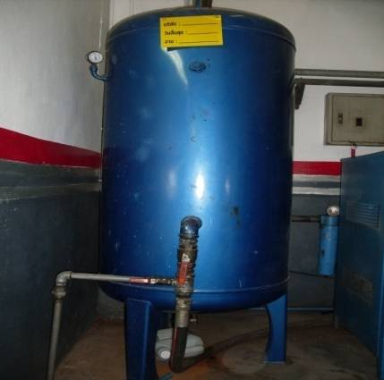
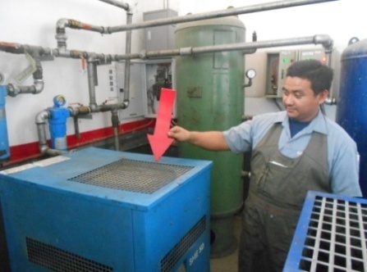
ประจำวัน |  | ประจำสัปดาห์
1.ถ่ายน้ำที่เก็บลมทิ้ง เพื่อป้องกันไม่ให้ระบบลมมีความชื้น | 3.เปิดสวิทช์เครื่องแอร์ไดเออร์(เครื่องทำลมแห้ง) | 1.เป่าฝุ่นแผงระบายความร้อนของปั๊มลมสกรูและของแอร์ไดเออร์
 | สังเกตุไฟคอมฯ จะติดขึ้น อุณหภูมิหน้าเครื่องลดลง
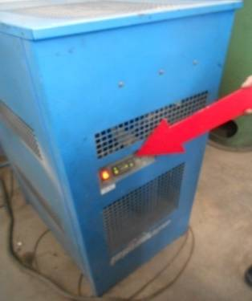
 | คงที่อยู่ที่ 03-05 องศาเซลเซียส

วาล์วเดรนน้ำอยู่ใต้ถังเก็บลม

 |  | หมายเหตุ: ถ้าปั๊มลมสกรูเครื่องใดไม่สามารถเป่าแผงระบายความร้อนได้เองให้แจ้งช่างซ่อมบำรุงมาถอดการ์ดให้

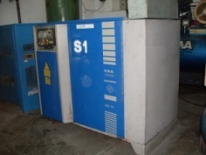
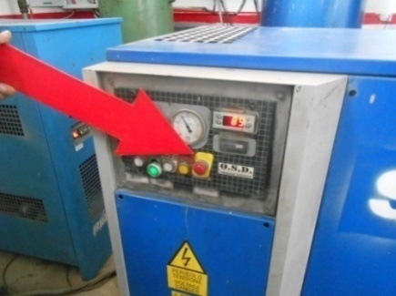
2.เมื่อเปิดเบรคเกอร์ทุกครั้ง ให้สังเกตุเสียงการทำงานของเครื่อง | 4.ตรวจสอบหลอดไฟแสดงสถานะการทำงานของปั้มลม | 2.ทำความสะอาดตัวเครื่องภายนอกโดยใช้ผ้าเช็ด | 4.เช็คระดับน้ำมันเครื่อง : เมื่อหยุดเครื่องระดับน้ำมันจะต้อง
ถ้ามีเสียงผิดปกติให้กดสวิทช์ฉุกเฉินที่หน้าเครื่องและแจ้งหัวหน้า | : หลอดไฟติด เบรกเกอร์ ON/หลอดไฟดับ เบรกเกอร์ OFF |  | ไม่ต่ำกว่าเส้นสีแดงด้านบนของช่องดูระดับน้ำมัน
 |  |  | หมายเหตุ: หากเครื่องรุ่นใดไม่สามารถดูระดับน้ำมันเครื่อง
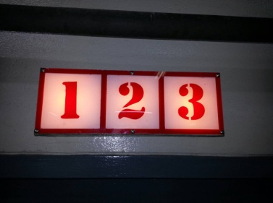
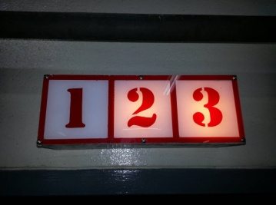
 |  |  | ได้จากภายนอกเครื่อง ให้เว้นการปฏิบัติในข้อนี้

 |  | 3.ทำความสะอาดฟิลเตอร์ที่ประตูทางเข้าห้องปั๊มลมโดยใช้ลมเป่า
 |  | ถ้ามีความสกปรกมากให้เปลี่ยนใหม่(ถ้ามี)

 |  | หมายเหตุ: ไม่มีภาพประกอบ

เอกสารฉบับที่ / วันที่ออกเอกสาร / วันที่มีผลบังคับใช้ : 3 / 28/10/2556 / 01/11/2556 |  |  |  | EF-OFF-169

ซ่อมบำรุง
บริษัท โตโยต้านนทบุรี ผู้จำหน่ายโตโยต้า จำกัด
รายละเอียดการตรวจเช็คและบำรุงรักษา เครื่อง ปั๊มลมสกรู
( สำหรับหน่วยงานซ่อมบำรุง )

ประจำเดือน
1.ตรวจสอบแรงเคลื่อนไฟฟ้า ต้องอยู่ที่ 380V / เฟส และวัดกระแสไฟฟ้า | 4.ตรวจสอบความตึงของสายพานขับสกรู ไม่ตึงไม่หย่อนจนเกินไป | 7.ล้างทำความสะอาดแผงระบายความร้อนด้วยน้ำแรงดันสูง
ที่มอเตอร์ต้องได้ตามเนมเพลทที่กำหนดมาในมอเตอร์ | ดูเทียบกับกระแสที่มอเตอร์ หากพบมีรอยแตกให้แจ้งเปลี่ยนทันที | และทำความสะอาดพัดลมระบายความร้อน
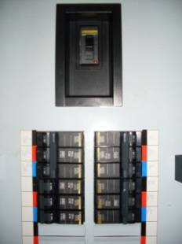
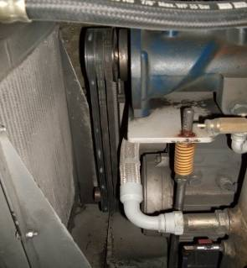

2.ตรวจสอบการรั่วซึมของน้ำมันเครื่อง : ต้องไม่มีน้ำมันรั่วออกจาก | 5.ทำความสะอาดแผงควบคุมโดยใช้ลมจากโบลเวอร์เป่า
ชิ้นส่วนต่างๆ ของปั๊มลม
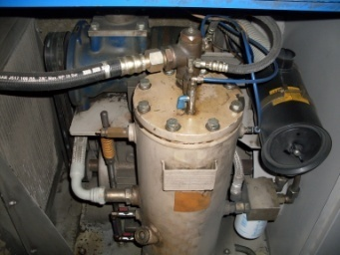

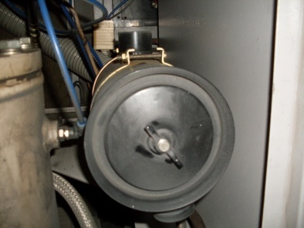
3.ทำความสะอาดไส้กรองอากาศโดยการนำไปเป่าลม | 6.ตรวจสอบชั่วโมงการทำงานของปั๊มลม เพื่อนำมาวางแผนเปลี่ยน
 | อุปกรณ์ต่างๆ ตามที่ผู้ผลิตกำหมด

เอกสารฉบับที่ / วันที่ออกเอกสาร / วันที่มีผลบังคับใช้ : 3 / 28/10/2556 / 01/11/2556 |  |  | EF-OFF-169

